Agosto
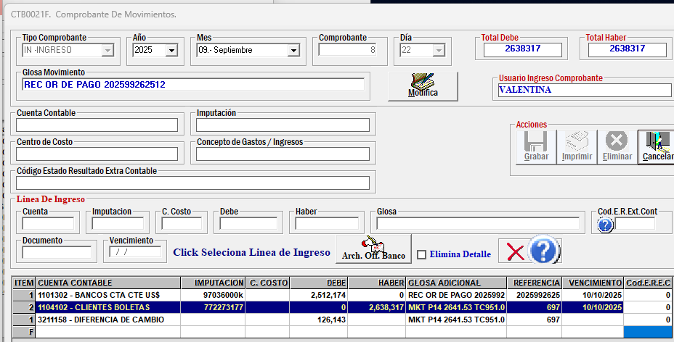
2025
 | PLATAFORMAS | MONTO PESOS | FACTURA | US del dia | TESTIMONIOS
CONVERSION | Google | $777,567 | google_8379915865627719_20250831 | $798.22
 | Meta | $482,226 | pagos_metaAgosto2025 | $495.03

 |  | $1,259,793 |  | $1,293.25

APERTURA | Meta reconocimiento y trafico | $302,280 | pagos_metaAgosto2025 | $310.31

 |  | $302,280 |  | $310.31

INFLUENCERS | Luis Ugalde | $150,000 | bhe_luisUgalde_97 | $153.98 | https://www.instagram.com/p/DM_nubhx4e9/
 | ugc 50% | $245,000 | Facel 48_50%UGC | $251.51 | Ugc Creators | Agosto | Flexi | Esto se coordino en Agosto para publicar en Septiembre.
 | ugc Talca | $80,000 | bhe_felicesporelmundo_39 | $82.12 | https://www.instagram.com/p/DNoBAGJua0e/
 |  | $475,000 |  | $487.61

VIDEO, GUIONES Y MATERIALES EXTRAS | 2 videos ig | $160,000 | bhe_Andy-215 | $164.25 | https://www.instagram.com/p/DM_nubhx4e9/ | https://www.instagram.com/p/DNhE4reRI8g/
 | apoyo video | $20,000 | bhe_Coni-26 | $20.53 | https://www.instagram.com/p/DNhE4reRI8g/

 |  | $180,000 |  | $184.78

 |  | CL
 | Total Agosto | $2,217,073 |  | $2,275.95
 | iva | $421,244 |  | $432.43
 | total | $2,638,317 |  | $2,708.38

 |  | factura 697 | Proforma 14 | PAGADO | 2641.53
 |  |  |  | 2025-09-22 | 2512174 | 951.02989555
 |  |  |  |  | $-126,143

pptSept
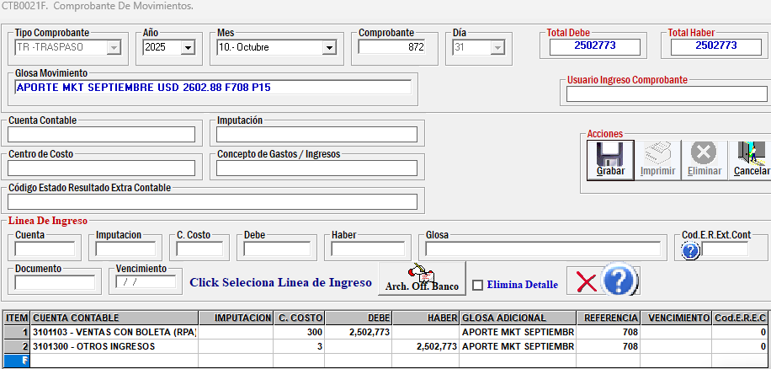
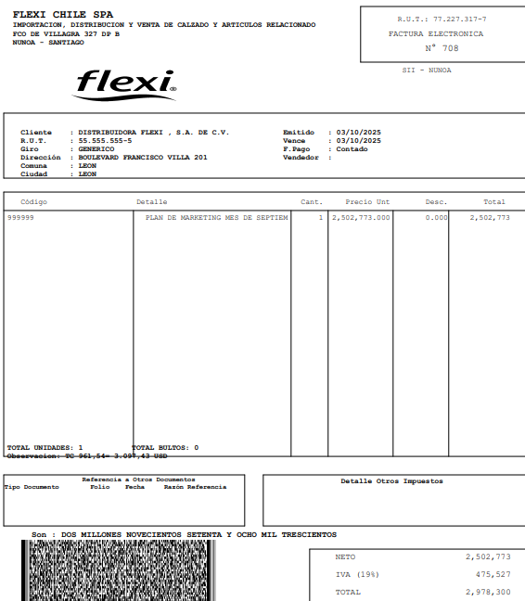
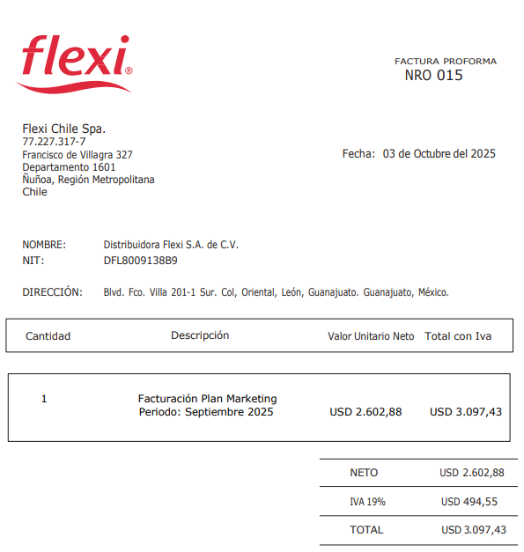
2025
 | PLATAFORMAS | MONTO PESOS | FACTURA | US del dia | TESTIMONIOS
CONVERSION | Google | $765,488 | google_8379915865627719_20250930 | $796.11
 | Meta | $495,010 | facturas_MetaSept | $514.81

 |  | $1,260,498 |  | $1,310.92

APERTURA | Meta reconocimiento y trafico | $497,025 | facturas_MetaSept | $516.91

 |  | $497,025 |  | $516.91

INFLUENCERS | ugc 50% | $291,550 | Facel 60_ugcSeptiembre | $303.21 | https://www.instagram.com/p/DOM3ir_jj1A/ | https://www.instagram.com/p/DOpFZfbDvjD/ | https://www.instagram.com/p/DPC3G8BjgOw/
 |  |  |  | $-
 |  |  |  | $-
 |  | $291,550 |  | $303.21

VIDEO, GUIONES Y MATERIALES EXTRAS | 2 videos ig | $160,000 | bhe_andy-221 | $166.40 | https://www.instagram.com/p/DOwzQYADpV9/ | https://www.instagram.com/p/DOcPJ6hjqiJ/
 | apoyo video | $20,000 | Mafer_bhe-12 | $20.80 | https://www.instagram.com/p/DOcPJ6hjqiJ/
 | tarjetas activaciones | $273,700 | giftcards_258 | $284.65

 |  | $453,700 |  | $471.85

 |  | CL
 | Total Septiembre | $2,502,773 |  | $2,602.88
 | iva | $475,527 |  | $494.55
 | total | $2,978,300 |  | $3,097.43

 |  | factura 708 | Proforma 15 | pendiente

